lab7.1
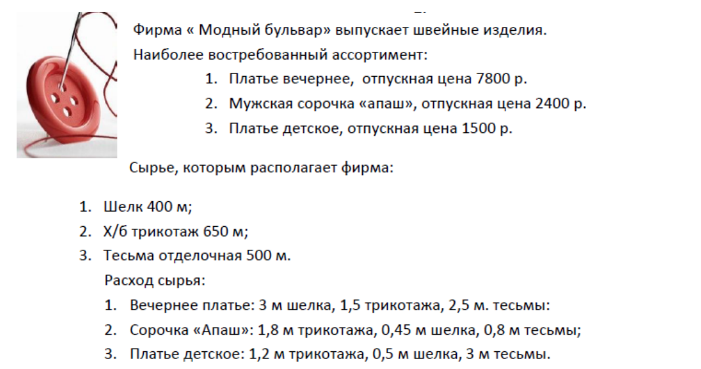
Базис | ci | План | -7800 | -2400 | -1500 | 0 | 0 | 0
 |  | x | P1 | P2 | P3 | P4 | P5 | P6
P4 | 0 | 400 | 3 | 0.45 | 0.5 | 1 | 0 | 0 | 133.33333333
P5 | 0 | 630 | 1.5 | 1.8 | 1.2 | 0 | 1 | 0 | 420
P6 | 0 | 500 | 2.5 | 0.8 | 3 | 0 | 0 | 1 | 200
 |  | 0 | 7800 | 2400 | 1500 | 0 | 0 | 0

Базис | ci | План | -7800 | -2400 | -1500 | 0 | 0 | 0
 |  | x | P1 | P2 | P3 | P4 | P5 | P6
P1 | 0 | 133.33333333 | 1 | 0.15 | 0.16666666667 | 0.33333333333 | 0 | 0 | 888.88888889
P5 | 0 | 430 | 0 | 1.575 | 0.95 | -0.5 | 1 | 0 | 273.01587302
P6 | 0 | 166.66666667 | 0 | 0.425 | 2.5833333333 | -0.83333333333 | 0 | 1 | 392.15686275
 |  | -1040000 | 0 | 1230 | 200 | -2600 | 0 | 0

Базис | ci | План | -7800 | -2400 | -1500 | 0 | 0 | 0
 |  | x | P1 | P2 | P3 | P4 | P5 | P6
P1 | 0 | 92.380952381 | 1 | 0 | 0.07619047619 | 0.38095238095 | -0.095238095238 | 0
P2 | 0 | 273.01587302 | 0 | 1 | 0.60317460317 | -0.31746031746 | 0.63492063492 | 0
P6 | 0 | 50.634920635 | 0 | 0 | 2.326984127 | -0.69841269841 | -0.26984126984 | 1
 | 0 | -1375809.5238 | 0 | 0 | -541.9047619 | -2209.5238095 | -780.95238095 | 0

Ответ:
Максимальная прибыль: | 1375809.5238 | р
Вечерних платьев: | 92 | шт
Сорочек: | 273 | шт
Детских платьев: | 0 | шт

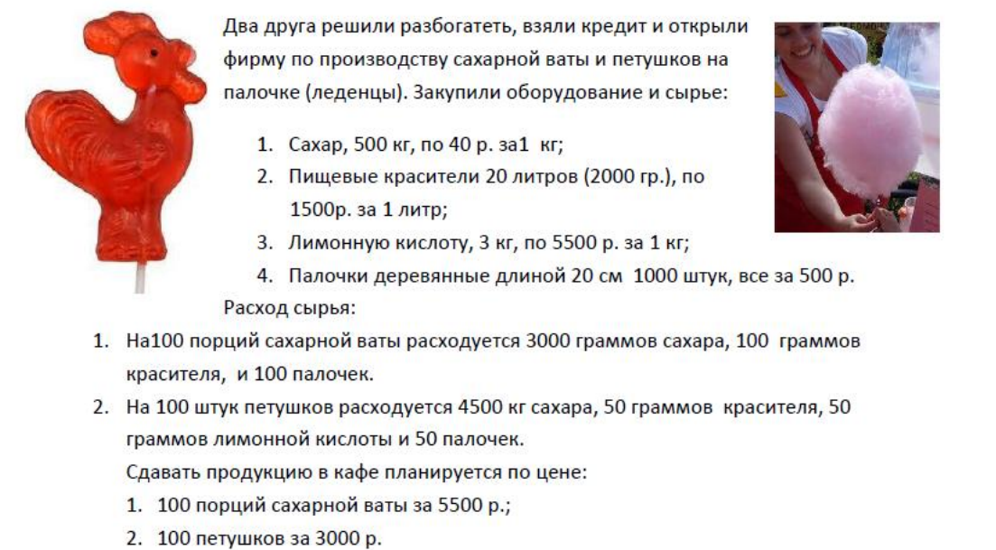
Базис | ci | План | -5500 | -3000 | 0 | 0 | 0 | 0
 |  | x | P1 | P2 | P3 | P4 | P5 | P6
P3 | 0 | 500 | 3 | 4500 | 1 | 0 | 0 | 0 | 166.66666667
P4 | 0 | 2 | 0.1 | 0.05 | 0 | 1 | 0 | 0 | 20
P5 | 0 | 3 | 0.05 | 0 | 0 | 0 | 1 | 0 | 60
P6 | 0 | 1000 | 100 | 50 | 0 | 0 | 0 | 1 | 10
 |  | 0 | 5500 | 3000 | 0 | 0 | 0 | 0

Базис | ci | План | -5500 | -3000 | 0 | 0 | 0 | 0
 |  | x | P1 | P2 | P3 | P4 | P5 | P6
P3 | 0 | 470 | 0 | 4498.5 | 1 | 0 | 0 | -0.03 | 0.10447927087
P4 | 0 | 1 | 0 | 0 | 0 | 1 | 0 | -0.001 | #DIV/0!
P5 | 0 | 2.5 | 0 | -0.025 | 0 | 0 | 1 | -0.0005 | -100
P6 | 0 | 10 | 1 | 0.5 | 0 | 0 | 0 | 0.01 | 20
 |  | -55000 | 0 | 250 | 0 | 0 | 0 | -55

Базис | ci | План | -5500 | -3000 | 0 | 0 | 0 | 0
 |  | x | P1 | P2 | P3 | P4 | P5 | P6
P2 | 0 | 0.10447927087 | 0 | 1 | 0.000222296321 | 0 | 0 | -6.6688896299E-06
P4 | 0 | 1 | 0 | 0 | 0 | 1 | 0 | -0.001
P5 | 0 | 2.5026119818 | 0 | 0 | 5.5574080249E-06 | 0 | 1 | -0.00050016672224
P1 | 0 | 9.9477603646 | 1 | 0 | -0.0001111481605 | 0 | 0 | 0.010003334445
 |  | -55026.119818 | 0 | 0 | -0.055574080249 | 0 | 0 | -54.998332778

Ответ:
Максимальная прибыль: | 55026.119818 | р
Ваты: | 995 | шт

Петушков: | 10 | шт

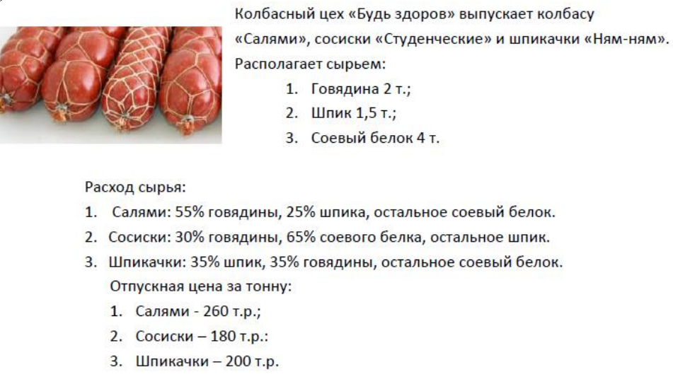
Базис | ci | План | -260 | -180 | -200 | 0 | 0 | 0
 |  | x | P1 | P2 | P3 | P4 | P5 | P6
P4 | 0 | 2 | 0.55 | 0.3 | 0.35 | 1 | 0 | 0 | 3.6363636364
P5 | 0 | 1.5 | 0.25 | 0.05 | 0.35 | 0 | 1 | 0 | 6
P6 | 0 | 4 | 0.2 | 0.65 | 0.3 | 0 | 0 | 1 | 20
 |  | 0 | 260 | 180 | 200 | 0 | 0 | 0

Базис | ci | План | -260 | -180 | -200 | 0 | 0 | 0
 |  | x | P1 | P2 | P3 | P4 | P5 | P6
P1 | 0 | 3.6363636364 | 1 | 0.54545454545 | 0.63636363636 | 1.8181818182 | 0 | 0 | 6.6666666667
P5 | 0 | 0.59090909091 | 0 | -0.086363636364 | 0.19090909091 | -0.45454545455 | 1 | 0 | -6.8421052632
P6 | 0 | 3.2727272727 | 0 | 0.54090909091 | 0.17272727273 | -0.36363636364 | 0 | 1 | 6.0504201681
 |  | -945.45454545 | 0 | 38.181818182 | 34.545454545 | -472.72727273 | 0 | 0

Базис | ci | План | -260 | -180 | -200 | 0 | 0 | 0
 |  | x | P1 | P2 | P3 | P4 | P5 | P6
P1 | 0 | 0.33613445378 | 1 | 0 | 0.46218487395 | 2.1848739496 | 0 | -1.0084033613 | 0.72727272727
P5 | 0 | 1.1134453782 | 0 | 0 | 0.21848739496 | -0.51260504202 | 1 | 0.15966386555 | 5.0961538462
P2 | 0 | 6.0504201681 | 0 | 1 | 0.31932773109 | -0.67226890756 | 0 | 1.8487394958 | 18.947368421
 |  | -1176.4705882 | 0 | 0 | 22.352941176 | -447.05882353 | 0 | -70.588235294

Базис | ci | План | -260 | -180 | -200 | 0 | 0 | 0
 |  | x | P1 | P2 | P3 | P4 | P5 | P6
P3 | 0 | 0.72727272727 | 2.1636363636 | 0 | 1 | 4.7272727273 | 0 | -2.1818181818
P5 | 0 | 0.95454545455 | -0.47272727273 | 0 | 0 | -1.5454545455 | 1 | 0.63636363636
P2 | 0 | 5.8181818182 | -0.69090909091 | 1 | 0 | -2.1818181818 | 0 | 2.5454545455
 |  | -1192.7272727 | -48.363636364 | 0 | 0 | -552.72727273 | 0 | -21.818181818

Ответ:
Максимальная прибыль: | 1192.7272727 | р
Ваты: | 5.81818 | шт

Шпикачики: | 0.72727 | шт

